상품제안서
고급 가죽 코스터 컵받침 | 상품코드: S27257

 |  |  |  |  |  |  | 02-713-8555 | www.synergygift.co.kr
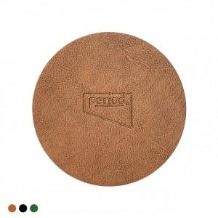 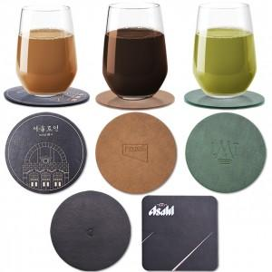 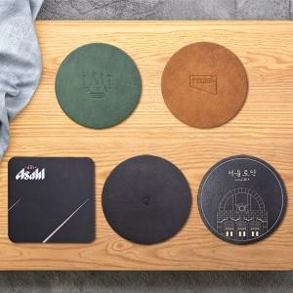

【상세/제작정보】 | <p><span style="font-size: 14pt;">※ 박인쇄 기본 사이즈 4*4cm 이내 기준입니다.</span></p><p><span style="font-size: 14pt;">&nbsp; &nbsp;(사이즈 초과시 비용 추가될 수 있습니다)</span></p>

【인쇄/포장옵션】 | 실크, 불박, 금박, 은박 / OPP(비닐)

【공급단가】 | 수량 | 100~ | 500~ | 1,000~ | 3,000~ | 5,000~
*VAT별도 | 단가 | 2,600원 | 2,460원 | 2,340원 | 2,280원 | 2,240원

【상품 URL】 | https://www.synergygift.co.kr:443/src/goods_detail.php?gdno=27257

